迪文屏注意
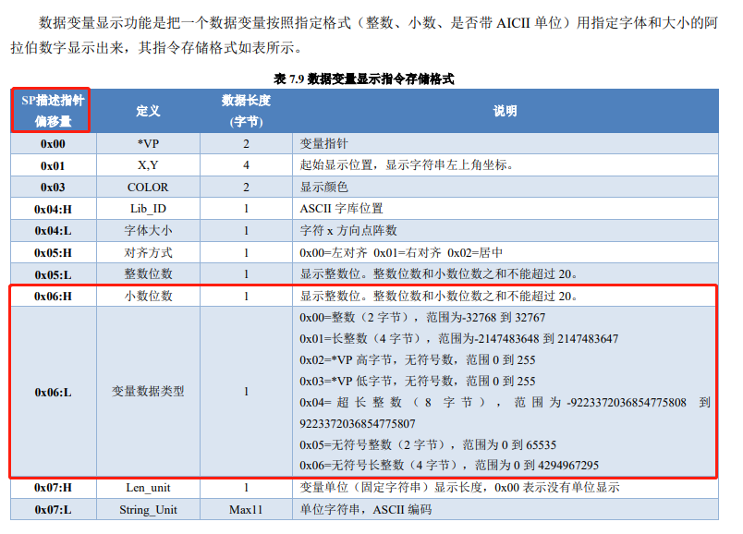
如果添加了一个背景图片，需要重新生成32.icl文件

校准模式 -说明
B1 校准模式 | 0 | 5 | 10 | 15 | 20 | 25 | 30 | 35 | 40 | 45 | 50 | 55 | 60 | 65 | 70 | 75 | 80 | 85 | 90 | 95 | 100 | 105 | 110 | 115 | 120 | 125 | 130 | 135 | 140 | 145 | 150 | 155 | 160 | 165 | 170 | 175 | 180 | 185 | 190 | 195 | 200 | 205 | 210 | 215 | 218.88*54.7
 | 1 | 主 页 |  |  |  |  |  |  |  |  |  |  |  |  |  |  |  |  |  |  |  |  |  |  |  |  |  |  |  |  |  |  |  |  |  |  |  |  |  |  |  |  |  | 返 回
 | 5 |  | 校准通道号 |  |  |  |  |  |  | 0g |  |  |  |  |  |  | 200g |  |  |  |  |  |  | 500g |  |  |  |  |  |  | 1000g |  |  |  |  |  |  | 2000g
 | 5
 | 5 |  | 0 |  |  |  |  |  |  | 已校准 |  |  |  |  |  |  | 未校准 |  |  |  |  |  |  | 未校准 |  |  |  |  |  |  | 未校准 |  |  |  |  |  |  | 未校准
 | 5
 | 5
 | 3
 | 5 |  | 重新校准 |  |  |  |  |  |  | 3000g |  |  |  |  |  |  | 3500g |  |  |  |  |  |  | 4000g |  |  |  |  |  |  | 4500g |  |  |  |  |  |  | 5000g
 | 5
 | 5 |  | X |  |  |  |  |  |  | 未校准 |  |  |  |  |  |  | 未校准 |  |  |  |  |  |  | 未校准 |  |  |  |  |  |  | 未校准 |  |  |  |  |  |  | 未校准
 | 5
 | 5
 | 1

B2 显示模式 12通道 | 0 | 5 | 10 | 15 | 20 | 25 | 30 | 35 | 40 | 45 | 50 | 55 | 60 | 65 | 70 | 75 | 80 | 85 | 90 | 95 | 100 | 105 | 110 | 115 | 120 | 125 | 130 | 135 | 140 | 145 | 150 | 155 | 160 | 165 | 170 | 175 | 180 | 185 | 190 | 195 | 200 | 205 | 210 | 215
 | 1 | 主 页 |  |  |  |  |  |  |  |  |  |  |  |  |  |  |  |  |  |  |  |  |  |  |  |  |  |  |  |  |  |  |  |  |  |  |  |  |  |  |  |  |  | 返 回
 | 5 |  | 序号：1 |  |  | 单位：g |  |  |  | 序号：3 |  |  | 单位：g |  |  |  | 序号：5 |  |  | 单位：g |  |  |  | 序号：7 |  |  | 单位：g |  |  |  | 序号：9 |  |  | 单位：g |  |  |  | 序号：11 |  |  | 单位：g
 | 5 |  | 2 |  |  |  |  |  |  | 99 |  |  |  |  |  |  | 4999 |  |  |  |  |  |  | 0 |  |  |  |  |  |  | 7 |  |  |  |  |  |  | 1000
 | 5
 | 5
 | 5
 | 3
 | 5 |  | 序号：2 |  |  | 单位：g |  |  |  | 序号：4 |  |  | 单位：g |  |  |  | 序号：6 |  |  | 单位：g |  |  |  | 序号：8 |  |  | 单位：g |  |  |  | 序号：10 |  |  | 单位：g |  |  |  | 序号：12 |  |  | 单位：g
 | 5 |  | 9 |  |  |  |  |  |  | 999 |  |  |  |  |  |  | 0 |  |  |  |  |  |  | 2 |  |  |  |  |  |  | 101 |  |  |  |  |  |  | 5001
 | 5
 | 5
 | 5
 | 1

B2 显示模式 6通道 | 0 | 5 | 10 | 15 | 20 | 25 | 30 | 35 | 40 | 45 | 50 | 55 | 60 | 65 | 70 | 75 | 80 | 85 | 90 | 95 | 100 | 105 | 110 | 115 | 120 | 125 | 130 | 135 | 140 | 145 | 150 | 155 | 160 | 165 | 170 | 175 | 180 | 185 | 190 | 195 | 200 | 205 | 210 | 215
 | 1
 | 5 |  |  |  |  |  |  |  |  |  |  |  | 序号：1 |  |  | 单位：g |  |  |  | 序号：3 |  |  | 单位：g |  |  |  | 序号：5 |  |  | 单位：g
 | 5 |  |  |  |  |  |  |  |  |  |  |  | 2 |  |  |  |  |  |  | 99 |  |  |  |  |  |  | 4999
 | 5
 | 5
 | 5
 | 3
 | 5 |  |  |  |  |  |  |  |  |  |  |  | 序号：2 |  |  | 单位：g |  |  |  | 序号：4 |  |  | 单位：g |  |  |  | 序号：6 |  |  | 单位：g
 | 5 |  |  |  |  |  |  |  |  |  |  |  | 9 |  |  |  |  |  |  | 999 |  |  |  |  |  |  | 0
 | 5
 | 5
 | 5
 | 1

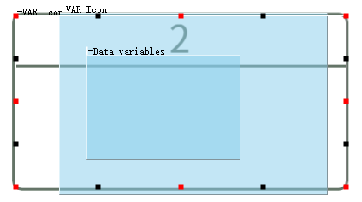

 |  |  |  |  |  |  |  |  |  |  |  |  |  |  |  |  |  |  |  |  |  |  |  |  |  | 218：455 603：252

 |  |  |  |  |  |  |  |  |  |  |  |  |  |  |  |  |  |  |  |  |  |  |  |  |  |  |  |  |  |  |  |  |  |  |  |  |  |  |  |  |  |  |  |  | 218 | 455
 |  |  |  |  |  |  |  |  |  |  |  |  |  |  |  |  |  |  |  |  |  |  |  |  |  |  |  |  |  |  |  |  |  |  |  |  |  |  |  |  |  |  |  |  | 603 | 252
 |  |  |  |  |  |  |  |  |  |  |  |  |  |  |  |  |  |  |  |  |  |  |  |  |  |  |  |  |  |  |  |  |  |  |  |  |  |  |  |  |  |  |  |  | 385 | -203

 |  |  |  |  |  |  |  |  |  |  |  |  |  |  |  |  |  |  |  |  |  |  |  |  |  |  |  |  |  |  |  |  |  |  |  |  |  |  |  |  |  |  |  |  | 393 | 208

